Chi tiết địa chất
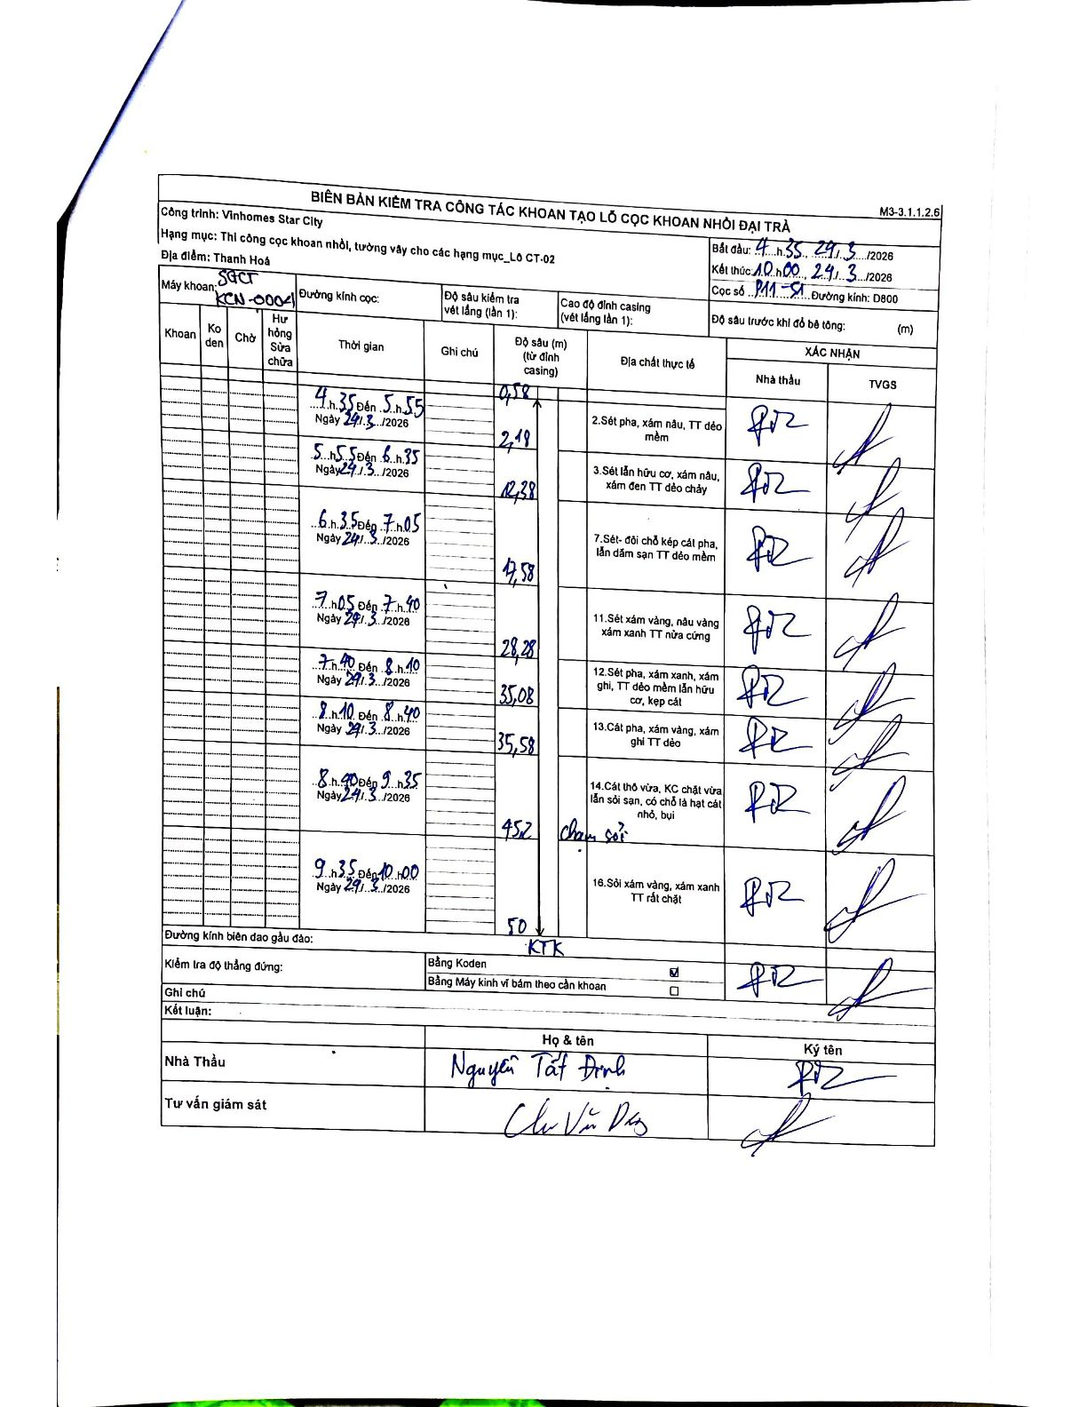
Dự án | Star City Thanh Hóa
Hạng mục | Thi công cọc khoan nhồi, tường vây cho các hạng mục_Lô CT-02
Tên bộ phận | Lô CT-02
Số hiệu cọc | P11-51
Tên Máy khoan | SGCT-KCN0004
Đường kính | D800
Bắt đầu thi công | 04:35 24/03/2026
Kết thúc thi công | 10:00 24/03/2026

Địa chất TT | Đường kính | Mô tả lớp thiết kế | Từ (h) | Đến (h) | Cao độ từ | Cao độ đến | T.Gian (h) | Dài (m) | V (m/h) | Ghi chú
2 | D800 | Sét pha, xám nâu, TT dẻo mềm | 04:35 24/03/2026 | 05:55 24/03/2026 | -0.58 | -2.18 | 1.33 | 1.6 | 1.2
3 | D800 | Sét lẫn hữu cơ, xám nâu, xám đen TT dẻo chảy | 05:55 24/03/2026 | 06:35 24/03/2026 | -2.18 | -12.38 | 0.67 | 10.2 | 15.3
7 | D800 | Sét- đôi chỗ kẹp cát pha, lẫn dăm sạn TT dẻo mềm | 06:35 24/03/2026 | 07:05 24/03/2026 | -12.38 | -17.58 | 0.5 | 5.2 | 10.4
11 | D800 | Sét xám vàng, nâu vàng xám xanh TT nửa cứng | 07:05 24/03/2026 | 07:40 24/03/2026 | -17.58 | -28.28 | 0.58 | 10.7 | 18.34
12 | D800 | Sét pha, xám xanh, xám ghi, TT dẻo mềm lẫn hữu cơ, kẹp cát | 07:40 24/03/2026 | 08:10 24/03/2026 | -28.28 | -35.08 | 0.5 | 6.8 | 13.6
13 | D800 | Cát pha, xám vàng, xám ghi TT dẻo | 08:10 24/03/2026 | 08:40 24/03/2026 | -35.08 | -35.58 | 0.5 | 0.5 | 1
14 | D800 | Cát thô vừa, KC chặt vừa lẫn sỏi sạn, có chỗ là hạt cát nhỏ, bụi | 08:40 24/03/2026 | 09:35 24/03/2026 | -35.58 | -45.2 | 0.92 | 9.62 | 10.49 | Chạm sỏi
16 | D800 | Sỏi xám vàng, xám xanh TT rất chặt | 09:35 24/03/2026 | 10:00 24/03/2026 | -45.2 | -50 | 0.42 | 4.8 | 11.52 | KTK

ẢNH BIÊN BẢN GỐC

